Foglio1
IMG | CODICE | DESCRIZIONE | QTY | RRP | TOT.
 | ITP8KAR01-118 | LAMPADA DA TAVOLO BOURGIE CROMATO ARGENTO | 4 | 545.00 € | 2,180.00 €
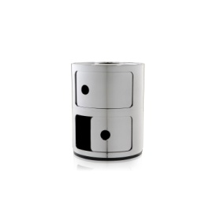 | ITP0KAR01-102 | CONTENITORE 2 ELEMENTI COMPONIBILI CROMATO ARGE | 1 | 237.00 € | 237.00 €
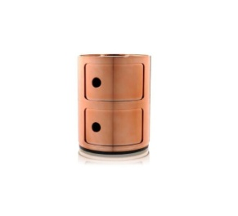 | ITP0KAR01-115 | CONTENITORE 2 ELEMENTI COMPONIBILI RAME | 1 | 237.00 € | 237.00 €
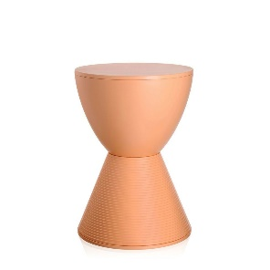 |  | SIDE TABLES PRINCE AHA ARANCIONE | 1 | 149.00 € | 149.00 €
 |  |  | 7 |  | 2,803.00 €

